Deckblatt


Fahrzeugzulassungen (FZ)
Bestand an Kraftfahrzeugen und Kraftfahr-
zeuganhängern nach Bundesländern, Fahr-
zeugklassen und ausgewählten Merkmalen
1. Januar 2024

FZ 27

FZ 27.13
zurück zum Inhaltsverzeichnis

Fahrzeugzulassungen (FZ)
Bestand an Kraftfahrzeugen und Kraftfahrzeuganhängern nach Bundesländern, Fahrzeugklassen und ausgewählten Merkmalen
FZ 27.13 Diagramme: Bestand an Personenkraftwagen am 1. Januar 2024 mit alternativen Antriebsarten und Marken (Top 15)

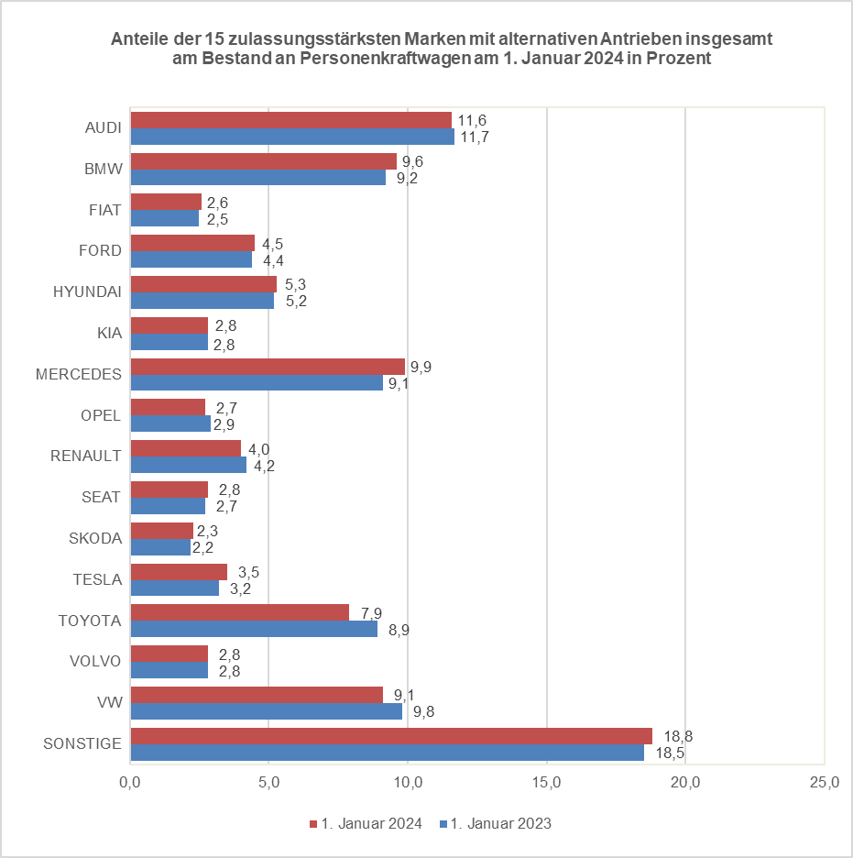
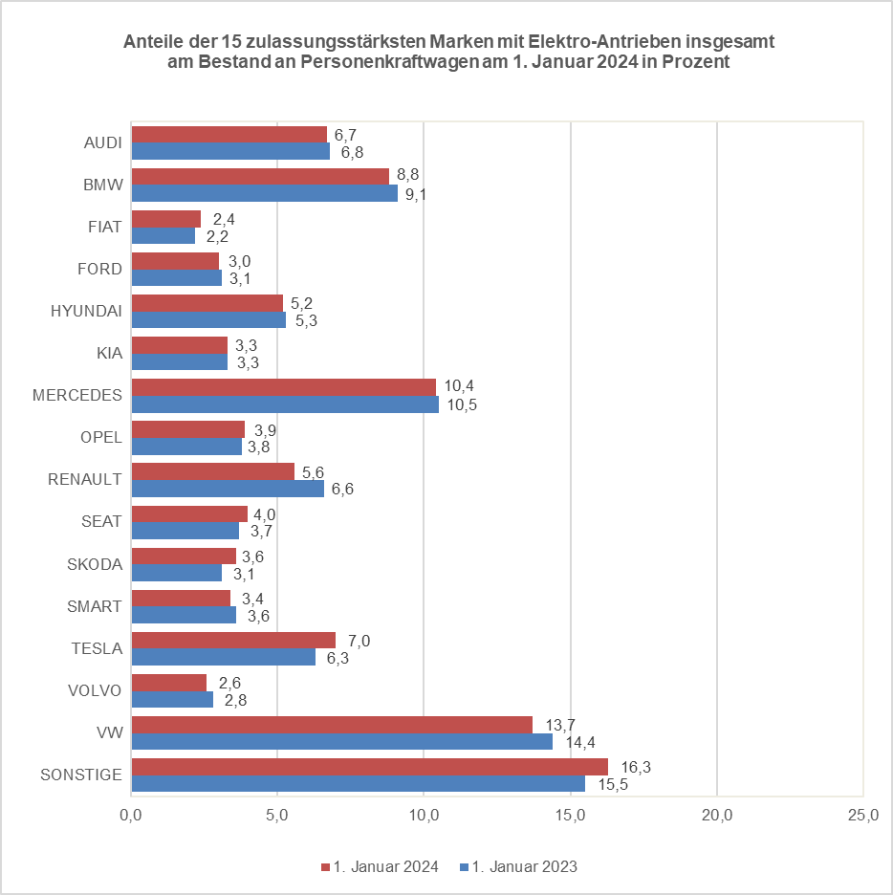
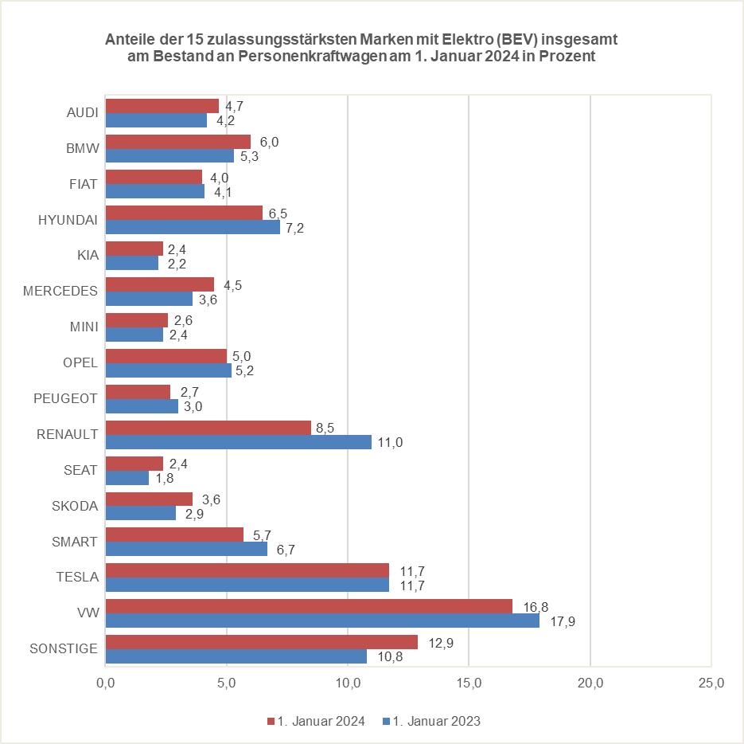
x | x | x

© Kraftfahrt-Bundesamt, Flensburg

